TA投保
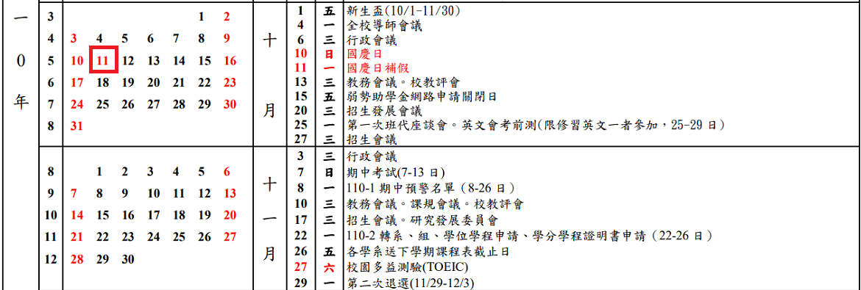

10/1~10/15
(因需作業時間請勿投保)

10/10、10/11
(國定假日請勿投保)

 |  |  | 課程資料
 |  |  | 授課教師：
 |  |  | 課號：
 |  |  | 課程名稱：
10/1~10/15
請勿填寫
時數 時薪 |  | 170 | 投保資料
 |  | 勞保系統投保薪資 | 學生姓名：
1 | 小時 | 5,100 | 學生學號：
2 | 小時 | 10,200 | 投保日期
2.5 | 小時 | 12,750 | 各院、大班、其他課程、行政助理 | 10月、11月請各選擇五天加保 (2小時)
3 | 小時 | 15,300 | 10月
4 | 小時 | 20,400 | 11月
5 | 小時 | 25,500 | 重點核心課程 | 10月、11月請各選擇五天加保 (3小時)
6 | 小時 | 30,600 | 10月
7 | 小時 | 35,700 | 11月
8 | 小時 | 40,800 | 請填寫日期
 |  |  | 重點核心課程ＴＡ由召集人(行政助理)協助投保
 |  |  | 各院、大班、其他課程則由各單位自行投保

